상품제안서
PGA 3단 클래식+130g 면사타올 우산선물세트 | 상품코드: F02930

 |  |  |  |  |  |  | 02-412-0044 | www.easy1.co.kr
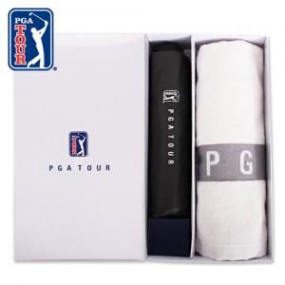

【상세/제작정보】 | ★ 자수인쇄는 주문전 꼭 문의주세요

【인쇄/포장옵션】 | 실크, 자수 / 포장지포장

【공급단가】 | 수량 | 100~ | 300~ | 500~ | 1,000~ | 3,000~
*VAT별도 | 단가 | 16,400원 | 15,790원 | 15,180원 | 14,580원 | 14,210원

【상품 URL】 | https://dev.easy1.co.kr:443/src/goods_detail.php?gdno=2930

